상품제안서
오슬로 클래식 매트 텀블러 | 상품코드: F19696

 |  |  |  |  |  |  | 02-412-0044 | www.easy1.co.kr
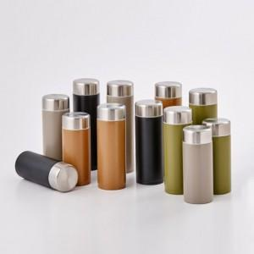

【상세/제작정보】 | 304 스텐레스 132g 초경량 슬림하고 콤팩트한 사이즈 텀블러

【인쇄/포장옵션】 | 실크, 레이저 / 포장지포장

【공급단가】 | 수량 | 50~ | 100~ | 500~ | 1,000~ | 2,000~
*VAT별도 | 200ML | 8,770원 | 8,450원 | 8,120원 | 7,800원 | 7,600원
 | 250ML | 9,450원 | 9,100원 | 8,750원 | 8,400원 | 8,190원

【상품 URL】 | http://www.easy1.co.kr/src/goods_detail.php?gdno=19696

